Бюджет проєкту
Сучасна швейна майстерня "Лабораторія стилю"
№ п/п | Вид матеріалу / послуги | Необхідна кількість | Одиниця виміру | Ціна за одиницю, грн | Вартість, грн.
1 | 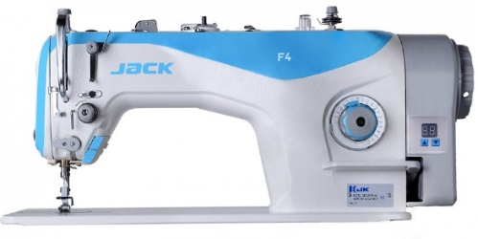 1-голкова машина човникового стібка Jack F4-H (Кількість голок: 1 Кількість ниток: 2 Підйом лапки: 5-13 мм Довжина стібка : 5 мм Голка: DPx5 Тип тканини: Середні, важкі Швидкість шиття: 3500 ст/хв) | 22 | шт. | 8950.00 | 196900.00
2 | 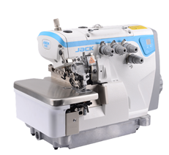 Оверлок Jack E4S-4-M03/333 (Тип тканини: Середні Ширина обметування: 4мм Міжголкова відстань: 2,0 мм Довжина обметування: 5 мм Кількість голок: 2 Кількість ниток: 4 Система змащення: Автоматична Диференціал нижнього просування: 0,7-2,0 мм Швидкість шиття: 5500 ст/хв) | 2 | шт. | 13490.00 | 26980.00
3 | 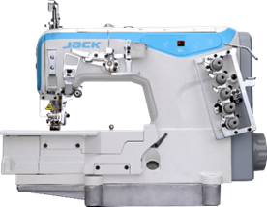 Розпошивальна машина Jack W4-D-01/02/03/08*364 (Кількість голок: 3 Кількість ниток: 5 Довжина стібка : 1.5 - 4.5 мм Підйом лапки: 5 мм Міжголкова відстань: 6,4 мм Максимальна швидкість шиття: 4,000 ст/хв) | 1 | шт. | 20675.00 | 20675.00
4 | 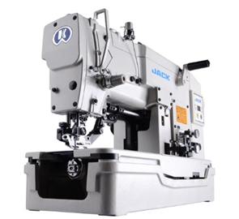 Машина для обметування петель Jack JK-T783E (Тип матеріалів: будь-які Види петель: пряма Довжина петлі: 9,4-43 мм Ширина петлі: 2,5-4 мм Тип змащування: Автоматична Висота підйому притискної лапки: 12 мм Кількість голок: 1 Кількість ниток: 2 Швидкість шиття: 3600 ст/хв) | 1 | шт. | 48177.00 | 48177.00
5 | 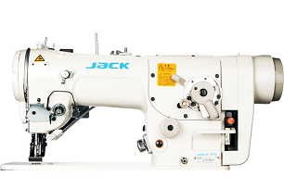 Машина зі строчкою зігзаг Jack JK-T2284B (Максимальна ширина зигзагу: 0~8 мм Автоматична система змащення Прямий привід: Так Максимальна швидкість шиття: 5,000 об/хв (при ширині зигзагу 8мм) Автоматична обрізка нитки: Ні Човник: Вертикальний Тип тканини: Легкі, середні) | 1 | шт. | 43525.00 | 43525.00
6 | Доска комбінована крейда/маркер 1000х3000 | 1 | шт | 3668.00 | 3668.00
7 | Стіл (1500х600х750) бук | 1 | шт | 3450.00 | 3450.00
8 | Стінка для майстерні (6800х2200х520) бук | 1 | шт | 15690.00 | 15690.00

Загальна вартість матеріалів/послуг : |  |  |  |  | 359065.00
Непередбачені витрати (не менше 10%): |  |  |  |  | 35906.50
Бюжет проєкту: |  |  |  |  | 394971.50

